Chi tiết địa chất
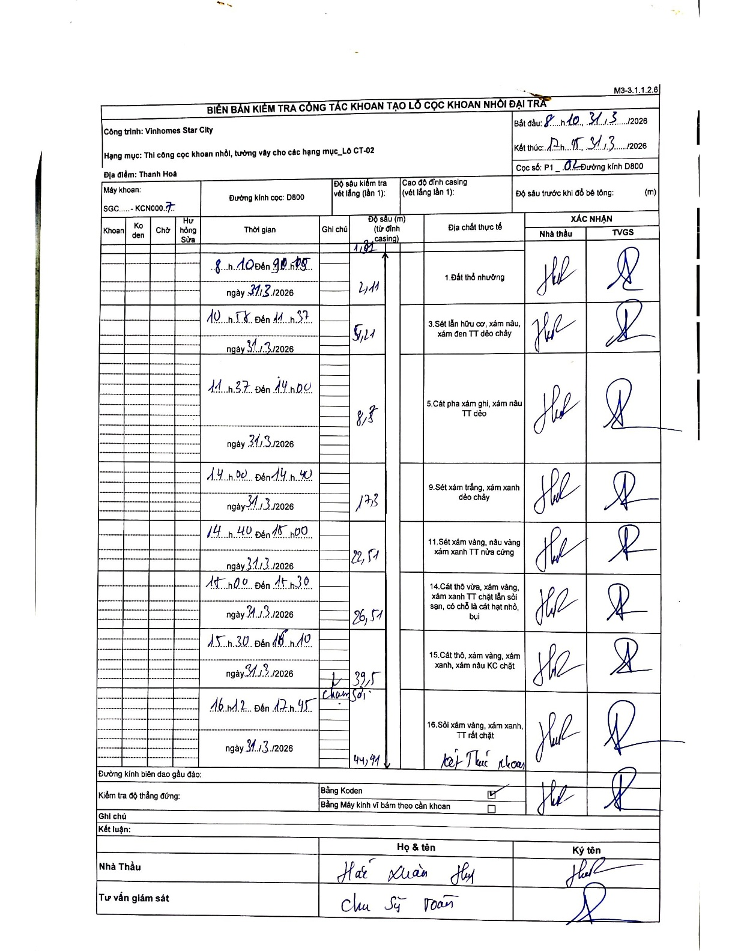
Dự án | Star City Thanh Hóa
Hạng mục | Thi công cọc khoan nhồi, tường vây cho các hạng mục_Lô CT-02
Tên bộ phận | Hạng mục: Thi công cọc khoan nhồi, tường vây cho các hạng mục_Lô CT-02
Số hiệu cọc | P1_02
Tên Máy khoan | SGC-KCN0007
Đường kính | D800
Bắt đầu thi công | 08:10 31/03/2026
Kết thúc thi công | 17:45 31/03/2026

Địa chất TT | Đường kính | Mô tả lớp thiết kế | Từ (h) | Đến (h) | Cao độ từ | Cao độ đến | T.Gian (h) | Dài (m) | V (m/h) | Ghi chú
1. Đất thổ nhưỡng | D800 | Đất thổ nhưỡng | 08:10 31/03/2026 | 09:05 31/03/2026 | -1.02 | -2.11 | 0.92 | 1.09 | 1.19 | Bắt đầu khoan từ độ sâu 1.02m
2 | D800 | Sét lẫn hữu cơ, xám nâu, xám đen TT dẻo chảy | 10:18 31/03/2026 | 11:37 31/03/2026 | -2.11 | -5.21 | 1.32 | 3.1 | 2.35
3 | D800 | Cát pha xám ghi, xám nâu TT dẻo | 11:37 31/03/2026 | 14:00 31/03/2026 | -5.21 | -8.7 | 2.38 | 3.49 | 1.46
4 | D800 | Sét xám trắng, xám xanh dẻo chảy | 14:00 31/03/2026 | 14:40 31/03/2026 | -8.7 | -17.3 | 0.67 | 8.6 | 12.9
5 | D800 | Sét xám vàng, nâu vàng xám xanh TT nửa cứng | 14:40 31/03/2026 | 15:00 31/03/2026 | -17.3 | -22.51 | 0.33 | 5.21 | 15.63
6 | D800 | Cát thô vừa, xám vàng, xám xanh TT chặt lẫn sỏi sạn, có chỗ là cát hạt nhỏ, bụi | 15:00 31/03/2026 | 15:30 31/03/2026 | -22.51 | -26.51 | 0.5 | 4 | 8
7 | D800 | Cát thô, xám vàng, xám xanh, xám nâu KC chặt | 15:30 31/03/2026 | 16:10 31/03/2026 | -26.51 | -39.5 | 0.67 | 12.99 | 19.48 | Chạm sỏi
8 | D800 | Sỏi xám vàng, xám xanh, TT rất chặt | 16:12 31/03/2026 | 17:45 31/03/2026 | -39.5 | -44.71 | 1.55 | 5.21 | 3.36

ẢNH BIÊN BẢN GỐC

